2021
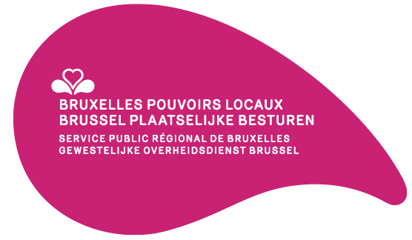

 | Égalité des chances — Lutte contre le racisme et inclusion des personnes en situation de handicap | Projets sélectionnés Gelijke kansen — Bestrijding van racisme en integratie van personen met een handicap | Geselecteerde projecten
Communes Gemeenten | Intitulés des projets | Projecttitels | Montants octroyés Toegekende bedragen (EUR)
Anderlecht Anderlecht | Aménagement d’un jardin inclusif et création d’outils pédagogiques accessibles | Inrichting van een inclusieve tuin en aanmaken van toegankelijke pedagogische tools | 20,000
 | Création d’un groupe de traducteurs, relecteurs en FALC | Oprichting van een groep vertalers en nalezers die teksten omzetten in verstaanbare taal | 2,460
Berchem-Sainte-Agathe Sint-Agatha-Berchem | Anders?! Ja en dan? Groeien in vertrouwen, groeien naar tolerantie | Anders?! Ja, en dan? Groeien in vertrouwen, groeien naar tolerantie | 11,160
Evere Evere | Et ta sœur | En je zus | 5,270
 | Formation à la langue des signes française pour le personnel communal adm. | Opleiding Nederlandse gebarentaal voor het gemeentelijk administratief personeel | 6,550
Ganshoren Ganshoren | Journée multiculturelle | Multiculturele dag | 6,100
Ixelles Elsene | Amélioration de l’accessibilité des services communaux aux personnes sourdes et malentendantes | Betere toegang tot de gemeentelijke diensten voor doven en slechthorenden | 9,500
Koekelberg Koekelberg | Demandeurs d’Asile | Asielzoekers | 10,000
 | Sculpture Chais'art | Chais'Art-sculptuur | 15,000
Molenbeek-Saint-Jean Sint-Jans-Molenbeek | Inclusion des personnes en situation de handicap | Inclusie van personen met een handicap | 27,000
 | La chance pour tous | Kansen voor allen | 6,900
Saint-Josse-ten-Noode Sint-Joost-ten-Node | Inclusion pour tou.te.s ! | Inclusie voor iedereen! | 10,180
Schaerbeek Schaarbeek | DRARI : le podcast sur la jeunesse maghrébine | DRARI : podcast over Noord-Afrikaanse jongeren | 14,710
 | Commerces pour tous | Winkels voor iedereen | 15,000
Uccle Ukkel | À la découverte de la langue des signes | Ontdek gebarentaal | 5,800
Woluwe-Saint-Lambert Sint-Lambrechts-Woluwe | Woluwe-Saint-Lambert agit pour plus d’inclusions | Sint-Lambrechts-Woluwe ijvert voor meer inclusie | 6,720
Woluwe-Saint-Pierre Sint-Pieters-Woluwe | Amélioration de l’accessibilité numérique de l’administration communale de Woluwe-Saint-Pierre | Betere digitale toegankelijkheid van het gemeentebestuur van Sint-Pieters-Woluwe | 2,450
Totaux – Totalen |  |  | 174,800

